第一次
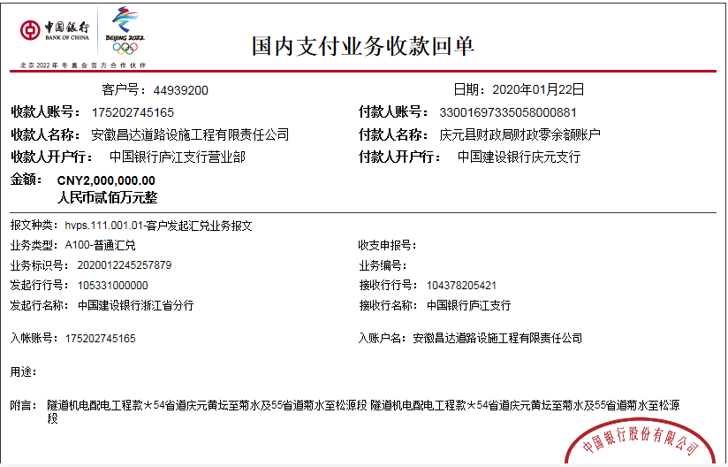
工程款支付证书
工程名称 |  | 54省道庆元黄坛至菊水及55省道菊水至松源段公路改建工程（K18+500-K25+556.929wdm ）隧道机电配电工程 |  |  |  |  | 建设单位 |  |  |  |  |  | ERP编号 |  | 11765 | 档案编号 |  | 2019044
合同金额 |  | 4,815,367.00 |  |  | 中标时间 | 2019.9.12 | 已提供工程资料 |  | 中标通知书、采购合同 |  |  |  | 保存地址 |  | 合肥 | 责任单位 |  | 安徽省十号大区
决算金额 |  |  |  |  | 决算时间 |  | 项目部印章 |  |  |  |  |  | 施工人 |  | 周恒泉18857466661 | 区域责任人 | 施迎东 | 省办负责人 | 施迎东
序号 | 经营填写 |  |  |  |  | 工程填写 | 经营填写 |  |  | 财务填写 | 经营、工程、质安填写 |  | 区域负责人 |  | 申请部门填写财务核对 |  |  | 本次支付 金额 | 剩余款项
 | 到款情况 |  |  |  |  |  | 暂列金 |  |  | 代缴税金 | 其他扣款 |  | 预留款 |  | 成本票
 | 日期 | 工程款金额 | 周转金金额 | 到款银行 | 到款账户 | 完成进度 | 比例 | 金额 | 备注 | 金额 | 金额 | 备注 | 金额 | 备注 | 供货单位 | 合同额 | 成本票额
1 | 2020-01-22 | 2,000,000.00 |  | 中行 | 175202745165 |  | 2.0% | 96,308.00 | 管理费全部扣除 | 39231 | 12,000.00 | 建造师占用费2019.9.12-2020.1.12=3000*4 | 140,000.00 | 暂扣企税 | 浙江瑞策信息技术有限公司-分包 开户行：北京银行杭州科技城支行 账号：2000 0041 2135 0003 0167 640 | 665,091.00 | 145,536.52 | 145,536.52
 |  |  |  |  |  |  |  |  |  |  | 500.00 | 2020-1-16外经证办理500元 | 122,000.00 | 暂扣 | 浙江瑞策信息技术有限公司-技术服务 开户行：北京银行杭州科技城支行 账号：2000 0041 2135 0003 0167 640 | 242,000.00 | 242,000.00 | 120,000.00
 |  |  |  |  |  |  |  |  |  |  | 300.00 | 转账费 |  |  | 浙江智明建设工程有限公司-专业分包 开户行：中国建设银行龙泉支行 账号：3305 0169 6227 0000 0332 | 580,625.00 | 580,625.00 | 580,625.00
 |  |  |  |  |  |  |  |  |  |  |  |  |  |  | 丽水七星电力有限公司-专业分包 开户行：中国建设银行庆元支行 账号：3300 1697 3350 5300 8418 | 2,255,228.00 | 2,000,000.00 | 743,499.48

合计 |  | 2000000 | 0.00 |  |  |  | - | 96,308.00 |  | 39,231.00 | 12,800.00 | - | 262,000.00 | - | - |  |  | 1,589,661.00 | 0.00
本次结算、支付明细 |  | 应支付金额 |  |  | 1589661.00 |  | 本次支付金额 |  |  |  |  | 小写 | 1,589,661.00
 |  | 已支付金额 |  |  | 0.00 |  |  |  |  |  |  | 大写 | 壹佰伍拾捌万玖仟陆佰陆拾壹元整

第二次
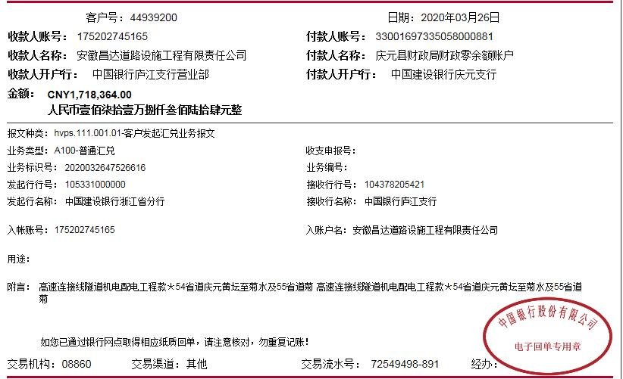
工程款支付证书
工程名称 |  | 54省道庆元黄坛至菊水及55省道菊水至松源段公路改建工程（K18+500-K25+556.929wdm ）隧道机电配电工程 |  |  |  |  | 建设单位 |  |  |  |  |  | ERP编号 |  | 11765 | 档案编号 |  | 2019044
合同金额 |  | 4,815,367.00 |  |  | 中标时间 | 2019.9.12 | 已提供工程资料 |  | 中标通知书、采购合同 |  |  |  | 保存地址 |  | 合肥 | 责任单位 |  | 安徽省十号大区
决算金额 |  |  |  |  | 决算时间 |  | 项目部印章 |  |  |  |  |  | 施工人 |  | 周恒泉18857466661 | 区域责任人 | 施迎东 | 省办负责人 | 施迎东
序号 | 经营填写 |  |  |  |  | 工程填写 | 经营填写 |  |  | 财务填写 | 经营、工程、质安填写 |  | 区域负责人 |  | 申请部门填写财务核对 |  |  | 本次支付 金额 | 剩余款项
 | 到款情况 |  |  |  |  |  | 暂列金 |  |  | 代缴税金 | 其他扣款 |  | 预留款 |  | 成本票
 | 日期 | 工程款金额 | 周转金金额 | 到款银行 | 到款账户 | 完成进度 | 比例 | 金额 | 备注 | 金额 | 金额 | 备注 | 金额 | 备注 | 供货单位 | 合同额 | 成本票额
1 | 2020-01-22 | 2,000,000.00 |  | 中行 | 175202745165 |  | 2.0% | 96,308.00 | 管理费全部扣除 | 39231 | 12,000.00 | 建造师占用费2019.9.12-2020.1.12=3000*4 | 140,000.00 | 暂扣企税 | 浙江瑞策信息技术有限公司-分包 开户行：北京银行杭州科技城支行 账号：2000 0041 2135 0003 0167 640 | 665,091.00 | 145,536.52 | 145,536.52
 |  |  |  |  |  |  |  |  |  |  | 500.00 | 2020-1-16外经证办理500元 | 122,000.00 | 暂扣 | 浙江瑞策信息技术有限公司-技术服务 开户行：北京银行杭州科技城支行 账号：2000 0041 2135 0003 0167 640 | 242,000.00 | 242,000.00 | 120,000.00
 |  |  |  |  |  |  |  |  |  |  | 300.00 | 转账费 |  |  | 浙江智明建设工程有限公司-专业分包 开户行：中国建设银行龙泉支行 账号：3305 0169 6227 0000 0332 | 580,625.00 | 580,625.00 | 580,625.00
 |  |  |  |  |  |  |  |  |  |  |  |  |  |  | 丽水七星电力有限公司-专业分包 开户行：中国建设银行庆元支行 账号：3300 1697 3350 5300 8418 | 2,255,228.00 | 2,000,000.00 | 743,499.48
2 | 2020-03-26 | 1,718,364.00 |  | 中行 | 175202745165 |  | 0.0% | 0.00 | 已扣完 | 4360 | 300.00 | 转账费 | -140,000 | 退暂扣企税 | 浙江瑞策信息技术有限公司-分包 开户行：北京银行杭州科技城支行 账号：2000 0041 2135 0003 0167 640 | 665,091.00 | 665,091.00 | 519,554.48
 |  |  |  |  |  |  |  |  |  |  |  |  | -122,000 | 退上次暂扣 | 浙江瑞策信息技术有限公司-仪器采购 开户行：北京银行杭州科技城支行 账号：2000 0041 2135 0003 0167 640 | 811,965.00 | 811,965.00 | 811,965.00
 |  |  |  |  |  |  |  |  |  |  |  |  |  |  | 丽水七星电力有限公司-专业分包 开户行：中国建设银行庆元支行 账号：3300 1697 3350 5300 8418 | 2,255,228.00 | 2,000,000.00 | 644,184.52

合计 |  | 3718364 | 0.00 |  |  |  | - | 96,308.00 |  | 43,591.00 | 13,100.00 | - | 0.00 | - | - |  |  | 3,565,365.00 | 0.00
本次结算、支付明细 |  | 应支付金额 |  |  | 1975704.00 |  | 本次支付金额 |  |  |  |  | 小写 | 1,975,704.00
 |  | 已支付金额 |  |  | 0.00 |  |  |  |  |  |  | 大写 | 壹佰玖拾柒万伍仟柒佰零肆元整

2-2
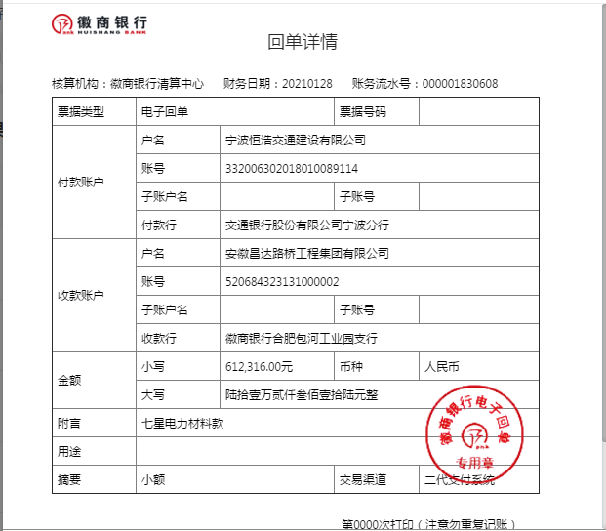
工程款支付证书
工程名称 |  | 54省道庆元黄坛至菊水及55省道菊水至松源段公路改建工程（K18+500-K25+556.929wdm ）隧道机电配电工程 |  |  |  |  | 建设单位 |  |  |  |  |  | ERP编号 |  | 11765 | 档案编号 |  | 2019044
合同金额 |  | 4,815,367.00 |  |  | 中标时间 | 2019.9.12 | 已提供工程资料 |  | 中标通知书、采购合同 |  |  |  | 保存地址 |  | 合肥 | 责任单位 |  | 安徽省十号大区
决算金额 |  |  |  |  | 决算时间 |  | 项目部印章 |  |  |  |  |  | 施工人 |  | 周恒泉18857466661 | 区域责任人 | 施迎东 | 省办负责人 | 施迎东
序号 | 经营填写 |  |  |  |  | 工程填写 | 经营填写 |  |  | 财务填写 | 经营、工程、质安填写 |  | 区域负责人 |  | 申请部门填写财务核对 |  |  | 本次支付 金额 | 剩余款项
 | 到款情况 |  |  |  |  |  | 暂列金 |  |  | 代缴税金 | 其他扣款 |  | 预留款 |  | 成本票
 | 日期 | 工程款金额 | 周转金金额 | 到款银行 | 到款账户 | 完成进度 | 比例 | 金额 | 备注 | 金额 | 金额 | 备注 | 金额 | 备注 | 供货单位 | 合同额 | 成本票额
1 | 2020-01-22 | 2,000,000.00 |  | 中行 | 175202745165 |  | 2.0% | 96,308.00 | 管理费全部扣除 | 39231 | 12,000.00 | 建造师占用费2019.9.12-2020.1.12=3000*4 | 140,000.00 | 暂扣企税 | 浙江瑞策信息技术有限公司-分包 开户行：北京银行杭州科技城支行 账号：2000 0041 2135 0003 0167 640 | 665,091.00 | 145,536.52 | 145,536.52
 |  |  |  |  |  |  |  |  |  |  | 500.00 | 2020-1-16外经证办理500元 | 122,000.00 | 暂扣 | 浙江瑞策信息技术有限公司-技术服务 开户行：北京银行杭州科技城支行 账号：2000 0041 2135 0003 0167 640 | 242,000.00 | 242,000.00 | 120,000.00
 |  |  |  |  |  |  |  |  |  |  | 300.00 | 转账费 |  |  | 浙江智明建设工程有限公司-专业分包 开户行：中国建设银行龙泉支行 账号：3305 0169 6227 0000 0332 | 580,625.00 | 580,625.00 | 580,625.00
 |  |  |  |  |  |  |  |  |  |  |  |  |  |  | 丽水七星电力有限公司-专业分包 开户行：中国建设银行庆元支行 账号：3300 1697 3350 5300 8418 | 2,255,228.00 | 2,000,000.00 | 743,499.48
2 | 2020-03-26 | 1,718,364.00 |  | 中行 | 175202745165 |  | 0.0% | 0.00 | 已扣完 | 4360 | 300.00 | 转账费 | -140,000 | 退暂扣企税 | 浙江瑞策信息技术有限公司-分包 开户行：北京银行杭州科技城支行 账号：2000 0041 2135 0003 0167 640 | 665,091.00 | 665,091.00 | 519,554.48
 |  |  |  |  |  |  |  |  |  |  |  |  | -122,000 | 退上次暂扣 | 浙江瑞策信息技术有限公司-仪器采购 开户行：北京银行杭州科技城支行 账号：2000 0041 2135 0003 0167 640 | 811,965.00 | 811,965.00 | 811,965.00
 |  |  |  |  |  |  |  |  |  |  |  |  |  |  | 丽水七星电力有限公司-专业分包 开户行：中国建设银行庆元支行 账号：3300 1697 3350 5300 8418 | 2,255,228.00 | 2,000,000.00 | 644,184.52
3 | 2021-01-29 |  | 612,316.00 | 徽行 | 5206 8432 3131 0000 02 |  |  |  |  |  |  | 转账费下次扣 |  |  | 丽水七星电力有限公司-专业分包 开户行：中国建设银行庆元支行 账号：3300 1697 3350 5300 8418 | 2,255,228.00 | 2,000,000.00 | 612,316.00

合计 |  | 3718364 | 612316.00 |  |  |  | - | 96,308.00 |  | 43,591.00 | 13,100.00 | - | 0.00 | - | - |  |  | 4,177,681.00 | 0.00
本次结算、支付明细 |  | 应支付金额 |  |  | 612316.00 |  | 本次支付金额 |  |  |  |  | 小写 | 612,316.00
 |  | 已支付金额 |  |  | 0.00 |  |  |  |  |  |  | 大写 | RMB612316

3-1
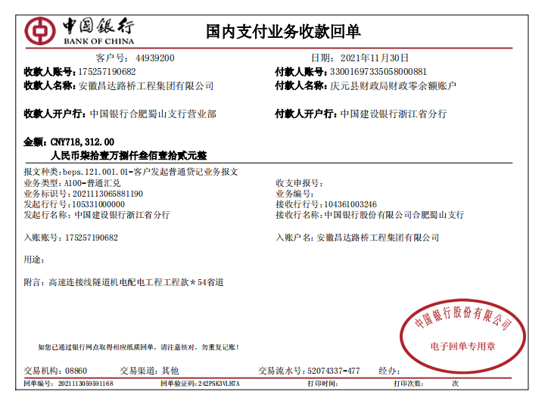
工程款支付证书
工程名称 |  | 54省道庆元黄坛至菊水及55省道菊水至松源段公路改建工程（K18+500-K25+556.929wdm ）隧道机电配电工程 |  |  |  |  | 建设单位 |  |  |  |  |  | ERP编号 |  | 11765 | 档案编号 |  | 2019044
合同金额 |  | 4,815,367.00 |  |  | 中标时间 | 2019.9.12 | 已提供工程资料 |  | 中标通知书、采购合同、交工报告 |  |  |  | 保存地址 |  | 合肥 | 责任单位 |  | 安徽省十号大区
决算金额 |  |  |  |  | 决算时间 |  | 项目部印章 |  |  |  |  |  | 施工人 |  | 周恒泉18857466661 | 区域责任人 | 施迎东 | 省办负责人 | 施迎东
序号 | 经营填写 |  |  |  |  | 工程填写 | 经营填写 |  |  | 财务填写 | 经营、工程、质安填写 |  | 区域负责人 |  | 申请部门填写财务核对 |  |  | 本次支付 金额 | 剩余款项
 | 到款情况 |  |  |  |  |  | 暂列金 |  |  | 代缴税金 | 其他扣款 |  | 预留款 |  | 成本票
 | 日期 | 工程款金额 | 周转金金额 | 到款银行 | 到款账户 | 完成进度 | 比例 | 金额 | 备注 | 金额 | 金额 | 备注 | 金额 | 备注 | 供货单位 | 合同额 | 成本票额
1 | 2020-01-22 | 2,000,000.00 |  | 中行 | 175202745165 |  | 2.0% | 96,308.00 | 管理费全部扣除 | 39231 | 12,000.00 | 建造师占用费2019.9.12-2020.1.12=3000*4 | 140,000.00 | 暂扣企税 | 浙江瑞策信息技术有限公司-分包 开户行：北京银行杭州科技城支行 账号：2000 0041 2135 0003 0167 640 | 665,091.00 | 145,536.52 | 145,536.52
 |  |  |  |  |  |  |  |  |  |  | 500.00 | 2020-1-16外经证办理500元 | 122,000.00 | 暂扣 | 浙江瑞策信息技术有限公司-技术服务 开户行：北京银行杭州科技城支行 账号：2000 0041 2135 0003 0167 640 | 242,000.00 | 242,000.00 | 120,000.00
 |  |  |  |  |  |  |  |  |  |  | 300.00 | 转账费 |  |  | 浙江智明建设工程有限公司-专业分包 开户行：中国建设银行龙泉支行 账号：3305 0169 6227 0000 0332 | 580,625.00 | 580,625.00 | 580,625.00
 |  |  |  |  |  |  |  |  |  |  |  |  |  |  | 丽水七星电力有限公司-专业分包 开户行：中国建设银行庆元支行 账号：3300 1697 3350 5300 8418 | 2,255,228.00 | 2,000,000.00 | 743,499.48
2 | 2020-03-26 | 1,718,364.00 |  | 中行 | 175202745165 |  | 0.0% | 0.00 | 已扣完 | 4360 | 300.00 | 转账费 | -140,000 | 退暂扣企税 | 浙江瑞策信息技术有限公司-分包 开户行：北京银行杭州科技城支行 账号：2000 0041 2135 0003 0167 640 | 665,091.00 | 665,091.00 | 519,554.48
 |  |  |  |  |  |  |  |  |  |  |  |  | -122,000 | 退上次暂扣 | 浙江瑞策信息技术有限公司-仪器采购 开户行：北京银行杭州科技城支行 账号：2000 0041 2135 0003 0167 640 | 811,965.00 | 811,965.00 | 811,965.00
 |  |  |  |  |  |  |  |  |  |  |  |  |  |  | 丽水七星电力有限公司-专业分包 开户行：中国建设银行庆元支行 账号：3300 1697 3350 5300 8418 | 2,255,228.00 | 2,000,000.00 | 644,184.52
3 | 2021-01-29 |  | 612,316.00 | 徽行 | 5206 8432 3131 0000 02 |  |  |  |  |  |  | 转账费下次扣 |  |  | 丽水七星电力有限公司-专业分包 开户行：中国建设银行庆元支行 账号：3300 1697 3350 5300 8418 | 2,255,228.00 | 2,000,000.00 | 612,316.00
4 | 2021-11-30 | 718,312.00 |  | 中行 | 1752 5719 0682 |  |  | 0.00 |  | 8,419.74 | 200.00 | 转账费
 |  |  | -555192.26 |  |  |  |  |  |  |  | 500.00 | 外经证
 |  |  |  |  |  |  |  |  |  |  | 4,000.00 | 印章费

合计 |  | 4436676 | 57123.74 |  |  |  | - | 96,308.00 |  | 52,010.74 | 17,800.00 | - | 0.00 | - | - |  |  | 4,177,681.00 | 150000.00
本次结算、支付明细 |  | 应支付金额 |  |  | 559192.26 |  | 本次支付金额 |  |  |  |  | 小写 | 559,192.26
 |  | 已支付金额 |  |  | 0.00 |  |  |  |  |  |  | 大写 | RMB559192.26

4-1
工程款支付证书
工程名称 |  | 54省道庆元黄坛至菊水及55省道菊水至松源段公路改建工程（K18+500-K25+556.929wdm ）隧道机电配电工程 |  |  |  |  | 建设单位 |  |  |  |  |  | ERP编号 |  | 11765 | 档案编号 |  | 2019044
合同金额 |  | 4,815,367.00 |  |  | 中标时间 | 2019.9.12 | 已提供工程资料 |  | 中标通知书、采购合同、交工报告、审计、投资协议 |  |  |  | 保存地址 |  | 合肥 | 责任单位 |  | 安徽省十号大区
决算金额 |  | 4,925,495.00 |  |  | 决算时间 |  | 项目部印章 |  |  |  |  |  | 施工人 |  | 周恒泉18857466661 | 区域责任人 | 施迎东 | 省办负责人 | 施迎东
序号 | 经营填写 |  |  |  |  | 工程填写 | 经营填写 |  |  | 财务填写 | 经营、工程、质安填写 |  | 区域负责人 |  | 申请部门填写财务核对 |  |  | 本次支付 金额 | 剩余款项
 | 到款情况 |  |  |  |  |  | 暂列金 |  |  | 代缴税金 | 其他扣款 |  | 预留款 |  | 成本票
 | 日期 | 工程款金额 | 周转金金额 | 到款银行 | 到款账户 | 完成进度 | 比例 | 金额 | 备注 | 金额 | 金额 | 备注 | 金额 | 备注 | 供货单位 | 合同额 | 成本票额
1 | 2020-01-22 | 2,000,000.00 |  | 中行 | 175202745165 |  | 2.0% | 96,308.00 | 管理费全部扣除 | 39231 | 12,000.00 | 建造师占用费2019.9.12-2020.1.12=3000*4 | 140,000.00 | 暂扣企税 | 浙江瑞策信息技术有限公司-分包 开户行：北京银行杭州科技城支行 账号：2000 0041 2135 0003 0167 640 | 665,091.00 | 145,536.52 | 145,536.52
 |  |  |  |  |  |  |  |  |  |  | 500.00 | 2020-1-16外经证办理500元 | 122,000.00 | 暂扣 | 浙江瑞策信息技术有限公司-技术服务 开户行：北京银行杭州科技城支行 账号：2000 0041 2135 0003 0167 640 | 242,000.00 | 242,000.00 | 120,000.00
 |  |  |  |  |  |  |  |  |  |  | 300.00 | 转账费 |  |  | 浙江智明建设工程有限公司-专业分包 开户行：中国建设银行龙泉支行 账号：3305 0169 6227 0000 0332 | 580,625.00 | 580,625.00 | 580,625.00
 |  |  |  |  |  |  |  |  |  |  |  |  |  |  | 丽水七星电力有限公司-专业分包 开户行：中国建设银行庆元支行 账号：3300 1697 3350 5300 8418 | 2,255,228.00 | 2,000,000.00 | 743,499.48
2 | 2020-03-26 | 1,718,364.00 |  | 中行 | 175202745165 |  | 0.0% | 0.00 | 已扣完 | 4360 | 300.00 | 转账费 | -140,000 | 退暂扣企税 | 浙江瑞策信息技术有限公司-分包 开户行：北京银行杭州科技城支行 账号：2000 0041 2135 0003 0167 640 | 665,091.00 | 665,091.00 | 519,554.48
 |  |  |  |  |  |  |  |  |  |  |  |  | -122,000 | 退上次暂扣 | 浙江瑞策信息技术有限公司-仪器采购 开户行：北京银行杭州科技城支行 账号：2000 0041 2135 0003 0167 640 | 811,965.00 | 811,965.00 | 811,965.00
 |  |  |  |  |  |  |  |  |  |  |  |  |  |  | 丽水七星电力有限公司-专业分包 开户行：中国建设银行庆元支行 账号：3300 1697 3350 5300 8418 | 2,255,228.00 | 2,000,000.00 | 644,184.52
3 | 2021-01-29 |  | 612,316.00 | 徽行 | 5206 8432 3131 0000 02 |  |  |  |  |  |  | 转账费下次扣 |  |  | 丽水七星电力有限公司-专业分包 开户行：中国建设银行庆元支行 账号：3300 1697 3350 5300 8418 | 2,255,228.00 | 2,000,000.00 | 612,316.00
4 | 2021-11-30 | 718,312.00 |  | 中行 | 1752 5719 0682 |  |  | 0.00 |  | 8,419.74 | 200.00 | 转账费
 |  |  | -555192.26 |  |  |  |  |  |  |  | 500.00 | 外经证
 |  |  |  |  |  |  |  |  |  |  | 4,000.00 | 印章费
5 | 2023-01-19 | 488,819.00 |  | 中行 | 1752 5719 0682 |  | 2% | 2,201.90 |  | 0.00 | 400.00 | 转账费 |  |  | 丽水七星电力有限公司-专业分包 开户行：中国建设银行庆元支行 账号：3300 1697 3350 5300 8418 | 2,255,228.00 | 2,255,228.00 | 255228.00
 |  |  |  |  |  |  |  |  |  |  |  |  |  |  | 周恒泉-退税 开户行：交通银行宁波鄞州支行 账号：6222625180000397785 |  |  | 99067.00
 |  |  | -57123.70 | 绍兴恒浩交通建设有限公司 |  |  |  |  |  |  |  |  |  |  | 浙江瑞策信息技术有限公司-技术服务 开户行：北京银行杭州科技城支行 账号：2000 0041 2135 0003 0167 640 | 242,000.00 | 242,000.00 | 122000.00
 |  |  |  |  |  |  |  |  |  |  |  |  |  |  | 杭州优德通科技发展有限公司-维保服务 开户行：北京银行股份有限公司杭州余杭支行 账号：20000043291000033677747 | 102,798.00 | 102,798.00 | 102798.00
合计 |  | 4925495 | 0.04 |  |  |  | - | 98,509.90 |  | 52,010.74 | 18,200.00 | - | 0.00 | - | - |  |  | 4,756,774.00 | 0.40
本次结算、支付明细 |  | 应支付金额 |  |  | 636216.70 |  | 本次支付金额 |  |  |  |  | 小写 | 636,216.70
 |  | 已支付金额 |  |  | 0.00 |  |  |  |  |  |  | 大写 | RMB636216.7
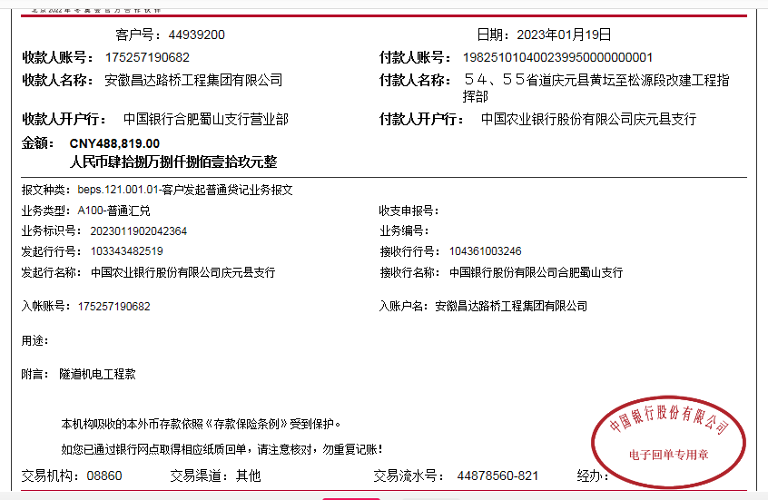

 |  |  |  |  |  |  |  |  |  |  |  |  |  |  | 434351.7

 |  |  |  |  |  |  |  |  |  |  |  |  |  |  | 636217.1

